Sheet1
「近江の地酒おもてなし推進店」一覧
 | 住所 | 店舗名 | アクセス | 電話番号 | 業種 | 地酒に関連した独自の取組 | 地酒以外の滋賀県産の食材の取扱い | お店のPRコメント | お店の写真
1 | 滋賀県大津市・・・・ | △△酒店 | JR○○線××駅から徒歩△分 | 077-528-○○○○ | 小売店 | ３銘柄の飲み比べセット販売 |  | 滋賀の地酒を多く取り扱っています。季節に合わせたおすすめ商品も取り揃えておりますので、ぜひお越しください★ | 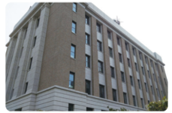
2 | 滋賀県大津市・・・・ | 居酒屋○○ | 京阪○○線××駅から徒歩△分 | 077-528-○○○○ | 飲食店（居酒屋） | 滋賀の地酒のポスターを多数掲示 | 湖魚を使った佃煮の提供 | 滋賀県内各地の地酒をお楽しみいただけます。鮒ずしや八幡こんにゃくなど、滋賀ならではの料理と合わせて味わってください！ | 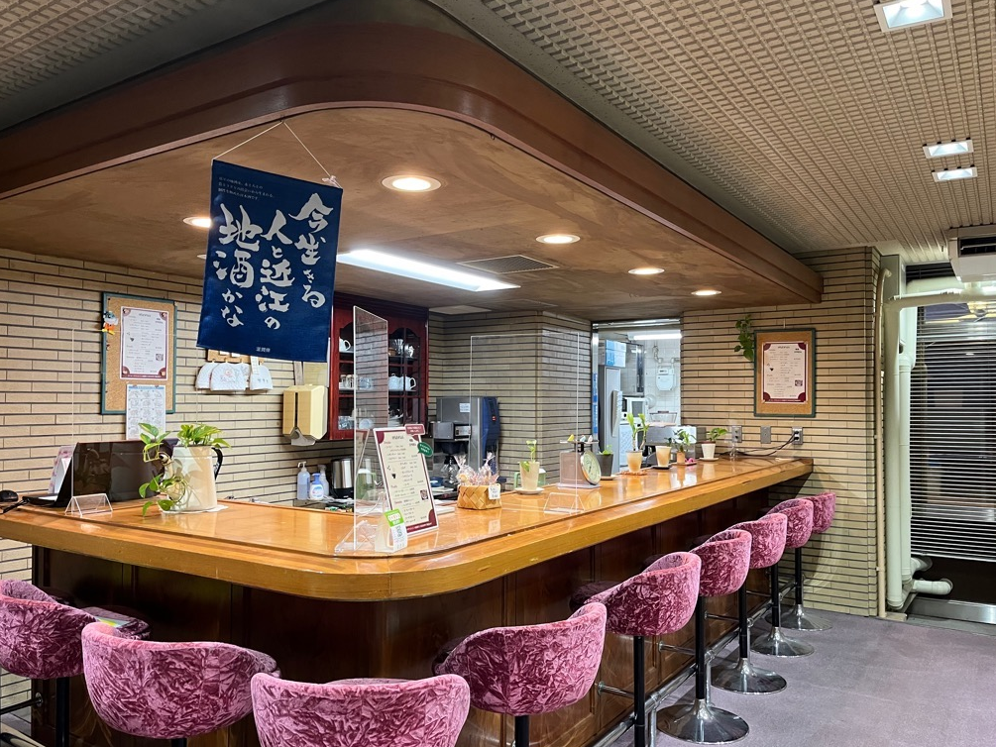
 | …
3 | 滋賀県草津市・・・・
4 | 滋賀県草津市・・・・
 | …

 | ※本資料は、「近江の地酒おもてなし推進店」一覧のイメージです。開始後の表とは異なる場合がありますので御了承ください。

 | 登録イメージ

